상품제안서
사각무지 실리콘식탁매트 | 상품코드: S25404

 |  |  |  |  |  |  | 02-713-8555 | www.synergygift.co.kr
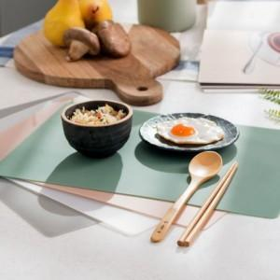 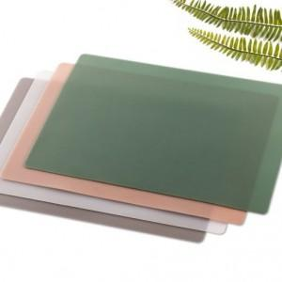

【상세/제작정보】

【인쇄/포장옵션】 | 실크 / OPP(비닐)

【공급단가】 | 수량 | 100~ | 300~ | 500~ | 1,000~ | 3,000~
*VAT별도 | 단가 | 7,830원 | 7,540원 | 7,250원 | 6,960원 | 6,780원

【상품 URL】 | https://synergygift.co.kr:443/src/goods_detail.php?gdno=25404

